Rezolvare
Salarii luna ianuarie

Nume | Salariu brut | Deduceri | Impozit | Salariu net (RON) | Salariu net (Euro) | Consolidati in tabelul dedicat salariile din
Albu | 7890025 | 1800000 | 974404 | 6915621 | 166 € | lunile ianuarie si februarie
Anghel | 5125600 | 1800000 | 532096 | 4593504 | 110 €
Ionescu | 4000000 | 1800000 | 352000 | 3648000 | 87 €
Mihai | 5245300 | 1800000 | 551248 | 4694052 | 112 €
 |  |  | 2409748 | 19851177 | 475 € | Data / Consolidate

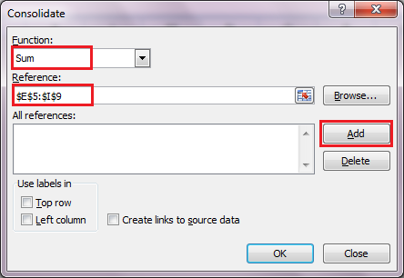
1 Euro | 41750

Salarii luna februarie

Nume | Salariu brut | Deduceri | Impozit | Salariu net (RON) | Salariu net (Euro)
Albu | 8284526 | 1800000 | 1037524.16 | 7247001.84 | 174 €
Anghel | 5381880 | 1800000 | 573100.8 | 4808779.2 | 115 €
Ionescu | 4200000 | 1800000 | 384000 | 3816000 | 91 €
Mihai | 5507565 | 1800000 | 593210.4 | 4914354.6 | 118 €
 |  |  | 2587835.36 | 20786135.64 | 498 €

Consolidarea datelor

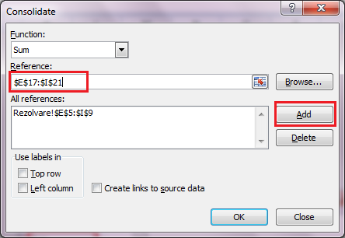
Nume | Salariu brut | Deduceri | Impozit | Salariu net (RON) | Salariu net (Euro)
Albu | 16174551 | 3600000 | 2011928.16 | 14162622.84 | 339 €
Anghel | 10507480 | 3600000 | 1105196.8 | 9402283.2 | 225 €
Ionescu | 8200000 | 3600000 | 736000 | 7464000 | 179 €
Mihai | 10752865 | 3600000 | 1144458.4 | 9608406.6 | 230 €
 |  |  | 4997583.36 | 40637312.64 | 973 €

